update history
update history |  |  |  |  |  |  |  |  |  |  |  |  |  | ■ | ■

 |  | version | file name | created / update date | changes sheet | changes information |  |  | added sheet | PIC(person in charge) | image | remark
 |  |  |  |  |  | English | Thai | Japanese |  |  |  |  |  | ■changes sheet | ■changes information
 | 1 | 001 | ver001_doc.xlsx | 2024-02-14 | Itinerary | create a new entry | create a new entry | create a new entry |  | tako |  |  | ■changes sheet Itinerary ■changes information create a new entry create a new entry create a new entry | ■changes sheet Itinerary | ■changes information create a new entry create a new entry create a new entry
 | 2 | 002 | ver002_doc.xlsx | 2024-02-15 | Itinerary | Made it impossible to enter duplicate numbers in column A. | ทำให้ไม่สามารถป้อนตัวเลขซ้ำในคอลัมน์ A ได้ | A列に重複した数字の入力を不可能にした |  | tako | 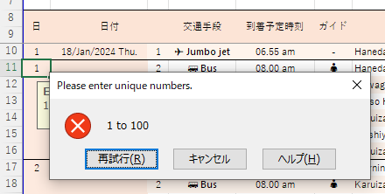 |  | ■changes sheet Itinerary ■changes information Made it impossible to enter duplicate numbers in column A. ทำให้ไม่สามารถป้อนตัวเลขซ้ำในคอลัมน์ A ได้ A列に重複した数字の入力を不可能にした | ■changes sheet Itinerary | ■changes information Made it impossible to enter duplicate numbers in column A. ทำให้ไม่สามารถป้อนตัวเลขซ้ำในคอลัมน์ A ได้ A列に重複した数字の入力を不可能にした
 | 3 | 003 | ver003_doc.xlsx | 2024-02-17 | Itinerary | Change the column color to pink and write notes in the header | เปลี่ยนสีคอลัมน์เป็นสีชมพูและเขียนบันทึกย่อในส่วนหัว | 列の色をピンクに変更、注意事項をフッダに記載 |  | tako |  |  | ■changes sheet Itinerary ■changes information Change the column color to pink and write notes in the header เปลี่ยนสีคอลัมน์เป็นสีชมพูและเขียนบันทึกย่อในส่วนหัว 列の色をピンクに変更、注意事項をフッダに記載 | ■changes sheet Itinerary | ■changes information Change the column color to pink and write notes in the header เปลี่ยนสีคอลัมน์เป็นสีชมพูและเขียนบันทึกย่อในส่วนหัว 列の色をピンクに変更、注意事項をフッダに記載
 | 4 | 004 | ver004_doc.xlsx | 2024-02-18 | Itinerary | [1]Use the INDIRECT function in the formula "Current scheduled departure time - Next scheduled arrival time" so that a formula reference error does not occur even if a row is deleted. [2]Set up autofilters to hide rows you want to hide without having to delete them. | [1]ใช้ฟังก์ชัน INDIRECT ในสูตร "เวลาออกเดินทางตามกำหนดการปัจจุบัน - เวลามาถึงตามกำหนดการถัดไป" เพื่อไม่ให้เกิดข้อผิดพลาดในการอ้างอิงสูตร แม้ว่าแถวจะถูกลบก็ตาม [2]ตั้งค่าตัวกรองอัตโนมัติเพื่อซ่อนแถวที่คุณต้องการซ่อนโดยไม่ต้องลบออก | [1]行の削除をしても数式の参照エラーが起きないように、「現在の出発予定時刻 - 次の到着予定時刻」の数式にINDIRECT関数を使用 [2]非表示にしたい行を削除することがなく非表示にできるように、オートフィルターを設定 |  | tako |  |  | ■changes sheet Itinerary ■changes information [1]Use the INDIRECT function in the formula "Current scheduled departure time - Next scheduled arrival time" so that a formula reference error does not occur even if a row is deleted. [2]Set up autofilters to hide rows you want to hide without having to delete them. [1]ใช้ฟังก์ชัน INDIRECT ในสูตร "เวลาออกเดินทางตามกำหนดการปัจจุบัน - เวลามาถึงตามกำหนดการถัดไป" เพื่อไม่ให้เกิดข้อผิดพลาดในการอ้างอิงสูตร แม้ว่าแถวจะถูกลบก็ตาม [2]ตั้งค่าตัวกรองอัตโนมัติเพื่อซ่อนแถวที่คุณต้องการซ่อนโดยไม่ต้องลบออก [1]行の削除をしても数式の参照エラーが起きないように、「現在の出発予定時刻 - 次の到着予定時刻」の数式にINDIRECT関数を使用 [2]非表示にしたい行を削除することがなく非表示にできるように、オートフィルターを設定 | ■changes sheet Itinerary | ■changes information [1]Use the INDIRECT function in the formula "Current scheduled departure time - Next scheduled arrival time" so that a formula reference error does not occur even if a row is deleted. [2]Set up autofilters to hide rows you want to hide without having to delete them. [1]ใช้ฟังก์ชัน INDIRECT ในสูตร "เวลาออกเดินทางตามกำหนดการปัจจุบัน - เวลามาถึงตามกำหนดการถัดไป" เพื่อไม่ให้เกิดข้อผิดพลาดในการอ้างอิงสูตร แม้ว่าแถวจะถูกลบก็ตาม [2]ตั้งค่าตัวกรองอัตโนมัติเพื่อซ่อนแถวที่คุณต้องการซ่อนโดยไม่ต้องลบออก [1]行の削除をしても数式の参照エラーが起きないように、「現在の出発予定時刻 - 次の到着予定時刻」の数式にINDIRECT関数を使用 [2]非表示にしたい行を削除することがなく非表示にできるように、オートフィルターを設定
 | 5
 | 6
 | 7
 | 8
 | 9
 | 10
 | 11
 | 12
 | 13
 | 14
 | 15
 | 16
 | 17
 | 18
 | 19
 | 20
 | 21
 | 22
 | 23
 | 24
 | 25
 | 26
 | 27
 | 28
 | 29
 | 30
 | 31
 | 32
 | 33
 | 34
 | 35
 | 36
 | 37
 | 38
 | 39
 | 40
 | 41
 | 42
 | 43
 | 44
 | 45
 | 46
 | 47
 | 48
 | 49
 | 50

 |  |  | ver
 |  |  | _doc.xlsx

instruction manual
instruction manual

 | 基本的な使い方 / Basic usage
1. when Date ?
2. what transportion ?
3. what time arrive ?
4. Guide is Yes or No ?
5. what itinerary ?
6. what time departure ?
7. Meal ?
8. Hotel ?
9. how long maximum staying time ?
[6.Estimated time of arrival] - [3.Estimated time of departure]
08.30 am - 08.00 am = 00h 30m
10.how long Estimated transfer time ?
[next itinerary : 3.Estimated time of departure] - [6.Estimated time of arrival]
05.30 pm - 05.10 pm = 00h 20m
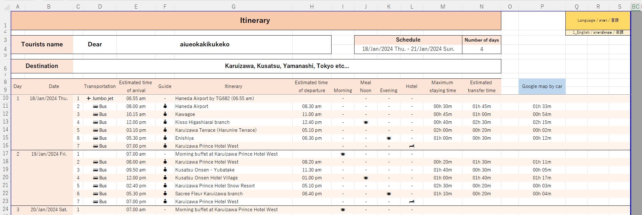

1
2
3
4
5
6
7
8
9
10

 | 日付を入力すると、スケジュールと日数が表示されます。 |  |  | 言語の選択が出来ます。（Thai / English / Japanese）

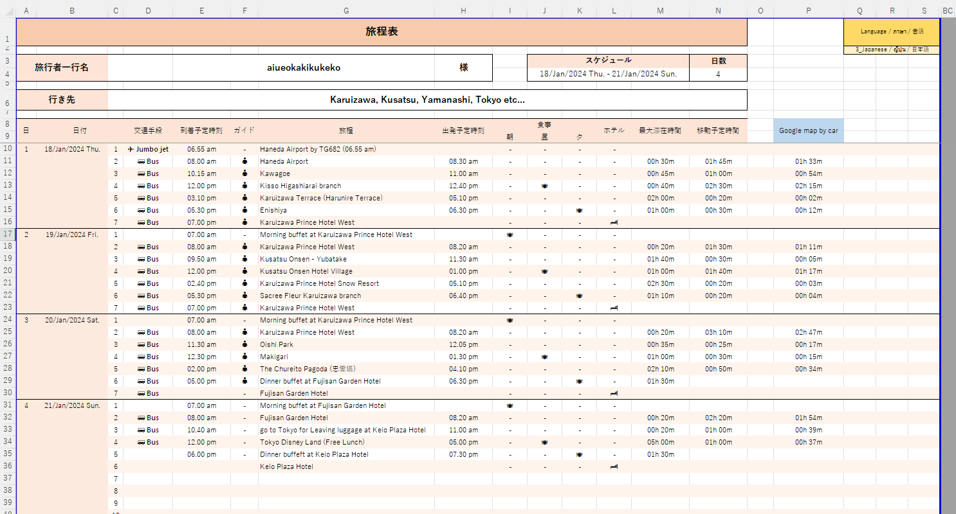

 |  |  |  |  | 列の名前は、Estimated time of arrival / เวลาที่คาดว่าจะมาถึง / 到着予定時刻 ですが |  | 列の名前は、Estimated time of departure / เวลาออกเดินทางโดยประมาณ / 出発予定時刻 ですが
 |  |  |  |  | 朝食の開始時間としても使ってください。 |  | 朝食の終了時間として使ったり、必要のない場合や、不明な場合は、空白にしてください。

 |  |  |  |  |  | 例：飛行機の到着時間がわからないときは、空白にする。 |  | バスの出発時間が不明な場合や、記入の必要がない場合は
 |  |  |  |  |  |  |  | 空白にしてください。

 |  |  | Google mapで移動時間を検索して,ここ（Google map by carの列）に入力する。
 |  |  | そして、移動予定時間と比較する。
 | 以上

 | 印刷したり、PDFにする時 / When printing or converting to PDF

 | 1 | 最終行 の Q列 から EOL (End of line)を選択
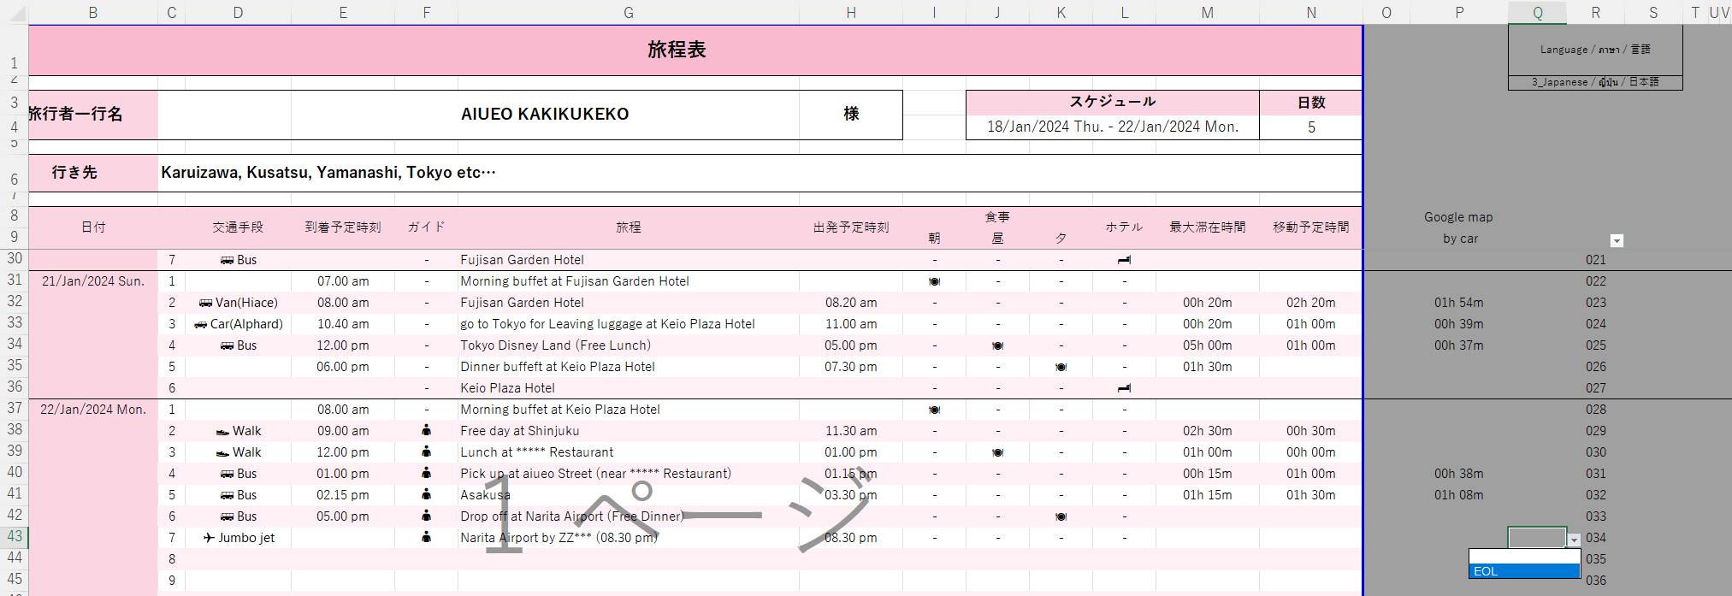

 | 2 | R9のオートフィルターにて、空白セルのチェックを外し、OKを押す
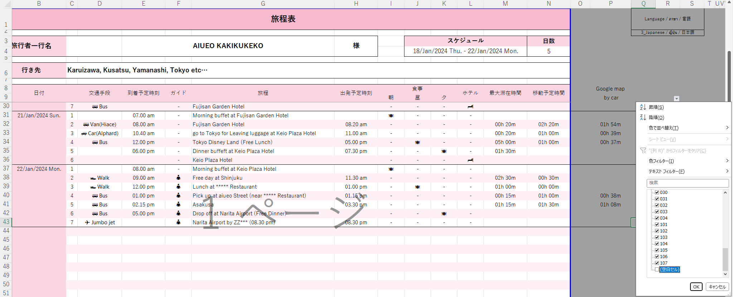

 | 3 | 表示したくない行は非表示となるため、印刷したり、PDFにするのが簡単になります。
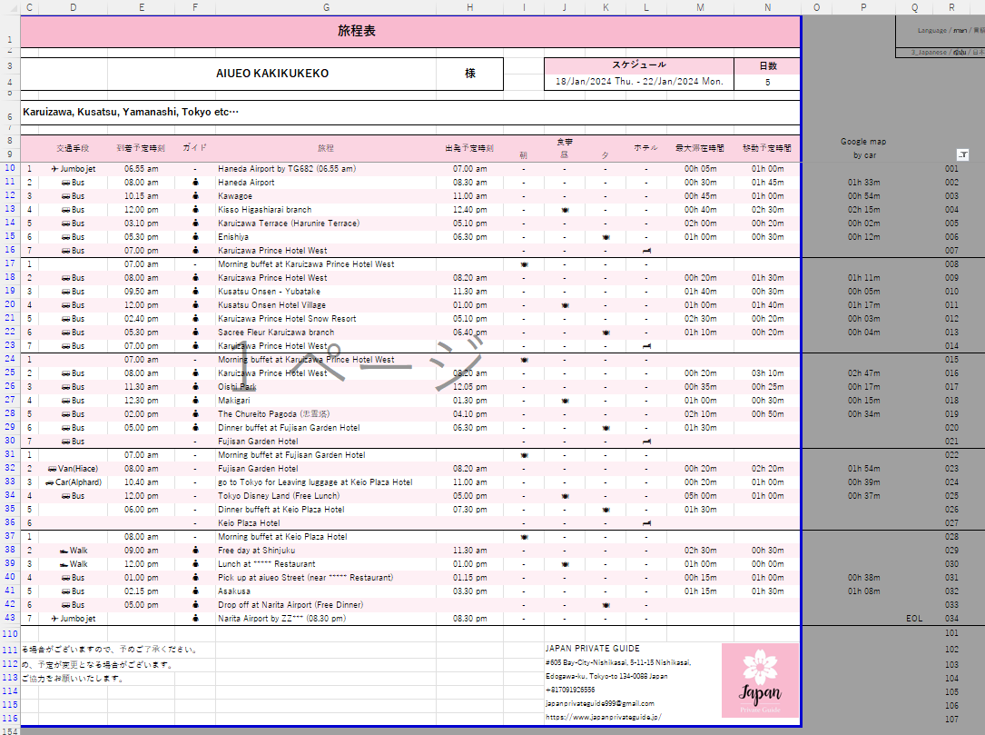

 | 以上

Itinerary
กำหนดการเดินทาง |  |  |  |  |  |  |  |  |  |  |  |  |  |  | Language / ภาษา / 言語
 |  |  |  |  |  |  |  |  |  |  |  |  |  |  | 2_Thai / กำหนดการเดินทาง / タイ語
ชื่อนักท่องเที่ยว |  | คุณ |  | AIUEO KAKIKUKEKO |  |  |  |  | กำหนดการ |  |  |  | จำนวนวัน
 |  |  |  |  |  |  |  |  | 18/Jan/2024 Thu. - 22/Jan/2024 Mon. |  |  |  | 5

ปลายทาง |  | Karuizawa, Kusatsu, Yamanashi, Tokyo etc…

วันที่ | วัน/เดือน/ปี |  | การขนส่ง | เวลาที่คาดว่าจะมาถึง | แนะนำ | กำหนดการเดินทาง | เวลาออกเดินทางโดยประมาณ | มื้อ |  |  | โรงแรม | ระยะเวลาการเยี่ยมชม | ระยะเวลาเดินทางโดยประมาณ | Google map by car
 |  |  |  |  |  |  |  | เช้า | กลางวัน | ตอนเย็น
1 | 2024-01-18 | 1 | ✈ Jumbo jet | 6:55:00 | - | Haneda Airport by TG682 (06.55 am) | 7:00:00 | - | - | - | - | 0:05:00 | 1:00:00 |  |  | 001
 |  | 2 | 🚌 Bus | 8:00:00 | 👤 | Haneda Airport | 8:30:00 | - | - | - | - | 0:30:00 | 1:45:00 | 1:33:00 |  | 002
 |  | 3 | 🚌 Bus | 10:15:00 | 👤 | Kawagoe | 11:00:00 | - | - | - | - | 0:45:00 | 1:00:00 | 0:54:00 |  | 003
 |  | 4 | 🚌 Bus | 12:00:00 | 👤 | Kisso Higashiarai branch | 12:40:00 | - | 🍽 | - | - | 0:40:00 | 2:30:00 | 2:15:00 |  | 004
 |  | 5 | 🚌 Bus | 15:10:00 | 👤 | Karuizawa Terrace (Harunire Terrace) | 17:10:00 | - | - | - | - | 2:00:00 | 0:20:00 | 0:02:00 |  | 005
 |  | 6 | 🚌 Bus | 17:30:00 | 👤 | Enishiya | 18:30:00 | - | - | 🍽 | - | 1:00:00 | 0:30:00 | 0:12:00 |  | 006
 |  | 7 | 🚌 Bus | 19:00:00 | 👤 | Karuizawa Prince Hotel West |  | - | - | - | 🏨 |  |  |  |  | 007
2 | 2024-01-19 | 1 |  | 7:00:00 | - | Morning buffet at Karuizawa Prince Hotel West |  | 🍽 | - | - | - |  |  |  |  | 008
 |  | 2 | 🚌 Bus | 8:00:00 | 👤 | Karuizawa Prince Hotel West | 8:20:00 | - | - | - | - | 0:20:00 | 1:30:00 | 1:11:00 |  | 009
 |  | 3 | 🚌 Bus | 9:50:00 | 👤 | Kusatsu Onsen - Yubatake | 11:30:00 | - | - | - | - | 1:40:00 | 0:30:00 | 0:05:00 |  | 010
 |  | 4 | 🚌 Bus | 12:00:00 | 👤 | Kusatsu Onsen Hotel Village | 13:00:00 | - | 🍽 | - | - | 1:00:00 | 1:40:00 | 1:17:00 |  | 011
 |  | 5 | 🚌 Bus | 14:40:00 | 👤 | Karuizawa Prince Hotel Snow Resort | 17:10:00 | - | - | - | - | 2:30:00 | 0:20:00 | 0:03:00 |  | 012
 |  | 6 | 🚌 Bus | 17:30:00 | 👤 | Sacree Fleur Karuizawa branch | 18:40:00 | - | - | 🍽 | - | 1:10:00 | 0:20:00 | 0:04:00 |  | 013
 |  | 7 | 🚌 Bus | 19:00:00 | 👤 | Karuizawa Prince Hotel West |  | - | - | - | 🏨 |  |  |  |  | 014
3 | 2024-01-20 | 1 |  | 7:00:00 | - | Morning buffet at Karuizawa Prince Hotel West |  | 🍽 | - | - | - |  |  |  |  | 015
 |  | 2 | 🚌 Bus | 8:00:00 | 👤 | Karuizawa Prince Hotel West | 8:20:00 | - | - | - | - | 0:20:00 | 3:10:00 | 2:47:00 |  | 016
 |  | 3 | 🚌 Bus | 11:30:00 | 👤 | Oishi Park | 12:05:00 | - | - | - | - | 0:35:00 | 0:25:00 | 0:17:00 |  | 017
 |  | 4 | 🚌 Bus | 12:30:00 | 👤 | Makigari | 13:30:00 | - | 🍽 | - | - | 1:00:00 | 0:30:00 | 0:15:00 |  | 018
 |  | 5 | 🚌 Bus | 14:00:00 | 👤 | The Chureito Pagoda (忠霊塔) | 16:10:00 | - | - | - | - | 2:10:00 | 0:50:00 | 0:34:00 |  | 019
 |  | 6 | 🚌 Bus | 17:00:00 | 👤 | Dinner buffet at Fujisan Garden Hotel | 18:30:00 | - | - | 🍽 | - | 1:30:00 |  |  |  | 020
 |  | 7 | 🚌 Bus |  | - | Fujisan Garden Hotel |  | - | - | - | 🏨 |  |  |  |  | 021
4 | 2024-01-21 | 1 |  | 7:00:00 | - | Morning buffet at Fujisan Garden Hotel |  | 🍽 | - | - | - |  |  |  |  | 022
 |  | 2 | 🚌 Van(Hiace) | 8:00:00 | - | Fujisan Garden Hotel | 8:20:00 | - | - | - | - | 0:20:00 | 2:20:00 | 1:54:00 |  | 023
 |  | 3 | 🚙 Car(Alphard) | 10:40:00 | - | go to Tokyo for Leaving luggage at Keio Plaza Hotel | 11:00:00 | - | - | - | - | 0:20:00 | 1:00:00 | 0:39:00 |  | 024
 |  | 4 | 🚌 Bus | 12:00:00 | - | Tokyo Disney Land (Free Lunch) | 17:00:00 | - | 🍽 | - | - | 5:00:00 | 1:00:00 | 0:37:00 |  | 025
 |  | 5 |  | 18:00:00 | - | Dinner buffeft at Keio Plaza Hotel | 19:30:00 | - | - | 🍽 | - | 1:30:00 |  |  |  | 026
 |  | 6 |  |  | - | Keio Plaza Hotel |  | - | - | - | 🏨 |  |  |  |  | 027
5 | 2024-01-22 | 1 |  | 8:00:00 | - | Morning buffet at Keio Plaza Hotel |  | 🍽 | - | - | - |  |  |  |  | 028
 |  | 2 | 👟 Walk | 9:00:00 | 👤 | Free day at Shinjuku | 11:30:00 | - | - | - | - | 2:30:00 | 0:30:00 |  |  | 029
 |  | 3 | 👟 Walk | 12:00:00 | 👤 | Lunch at ***** Restaurant | 13:00:00 | - | 🍽 | - | - | 1:00:00 | 0:00:00 |  |  | 030
 |  | 4 | 🚌 Bus | 13:00:00 | 👤 | Pick up at aiueo Street (near ***** Restaurant) | 13:15:00 | - | - | - | - | 0:15:00 | 1:00:00 | 0:38:00 |  | 031
 |  | 5 | 🚌 Bus | 14:15:00 | 👤 | Asakusa | 15:30:00 | - | - | - | - | 1:15:00 | 1:30:00 | 1:08:00 |  | 032
 |  | 6 | 🚌 Bus | 17:00:00 | 👤 | Drop off at Narita Airport (Free Dinner) |  | - | - | 🍽 | - |  |  |  |  | 033
 |  | 7 | ✈ Jumbo jet |  | 👤 | Narita Airport by ZZ*** (08.30 pm) | 20:30:00 | - | - | - | - |  |  |  | EOL | 034
EOF |  |  |  |  |  |  |  |  |  |  |  |  |  |  |  | 101
โปรดทราบอาจเกิดความล่าช้าของเวลาขึ้นอยู่กับสภาพการจราจรและสภาพอากาศ |  |  |  |  |  |  |  |  |  JAPAN PRIVATE GUIDE #605 Bay-City-Nishikasai, 5-11-15 Nishikasai, Edogawa-ku, Tokyo-to 134-0088 Japan +817091926556 japanprivateguide999@gmail.com https://www.japanprivateguide.jp/ |  |  |  |  |  |  | 102
รวมถึงหากท่านไม่รักษาเวลาตามกำหนดการอาจทำให้กำหนดการเกิดการเปลี่ยนแปลง |  |  |  |  |  |  |  |  |  |  |  |  |  |  |  | 103
และขอความร่วมมือจากทุกท่านโปรดช่วยรักษาเวลาตามที่กำหนดด้วย |  |  |  |  |  |  |  |  |  |  |  |  |  |  |  | 104
 |  |  |  |  |  |  |  |  |  |  |  |  |  |  |  | 105
 |  |  |  |  |  |  |  |  |  |  |  |  |  |  |  | 106
 |  |  |  |  |  |  |  |  |  |  |  |  |  |  |  | 107

material
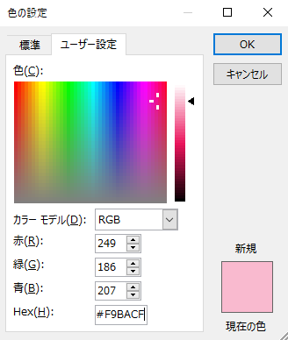
material
 | カラーコード | #F9BACF
 | RGB | rgb(249,186,207) |  | 入力値制限の値やエラーメッセージ

 |  |  | JAPAN PRIVATE GUIDE |  | Enterable characters
 |  |  | Address :#605 Bay-City-Nishikasai, 5-11-15 Nishikasai, |  | 00:00 to 23:59
 |  |  | Edogawa-ku, Tokyo-to 134-0088 Japan
 |  |  | Tel : +817091926556 |  | Enterable characters
 |  |  | Email : japanprivateguide999@gmail.com |  | 1900/01/01 to 9999/12/31
 |  |  | URL : https://www.japanprivateguide.jp/
 |  |  |  |  | Enterable characters
 |  |  |  |  | 1 to 100

 |  |  |  |  | Please enter unique numbers.
 |  |  | JAPAN PRIVATE GUIDE |  | 1 to 100
 |  |  | Address : #605 Bay-City-Nishikasai, 5-11-15 Nishikasai, Edogawa-ku, Tokyo-to 134-0088 Japan

 |  |  | Tel : +817091926556
 |  |  | Email : japanprivateguide999@gmail.com
 |  |  | URL : https://www.japanprivateguide.jp/

 |  |  | JAPAN PRIVATE GUIDE
 |  |  | #605 Bay-City-Nishikasai, 5-11-15 Nishikasai, Edogawa-ku, Tokyo-to 134-0088 Japan
 |  |  | +817091926556
 |  |  | japanprivateguide999@gmail.com
 |  |  | https://www.japanprivateguide.jp/

 |  |  | JAPAN PRIVATE GUIDE
 |  |  | #605 Bay-City-Nishikasai, 5-11-15 Nishikasai,
 |  |  | Edogawa-ku, Tokyo-to 134-0088 Japan
 |  |  | +817091926556
 |  |  | japanprivateguide999@gmail.com
 |  |  | https://www.japanprivateguide.jp/

